레시피
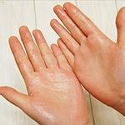
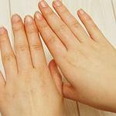
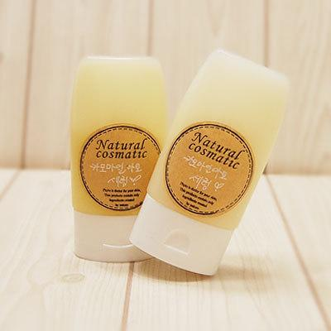
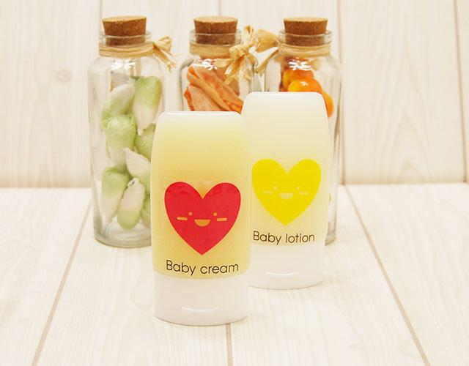
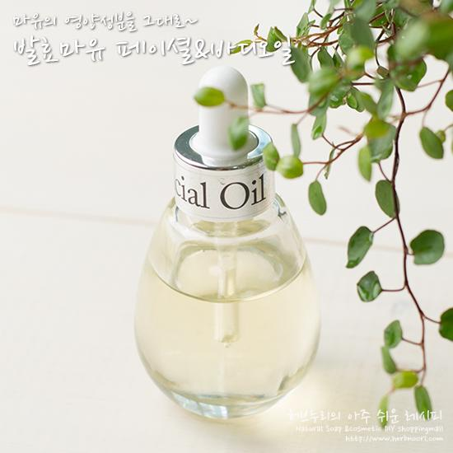
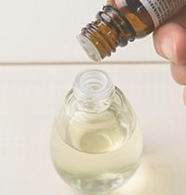
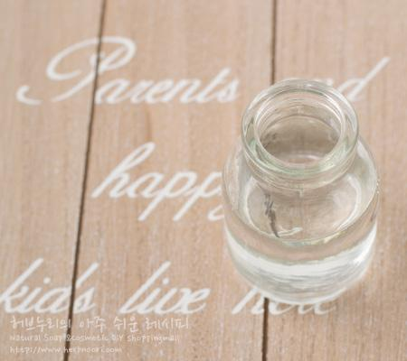
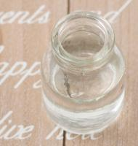
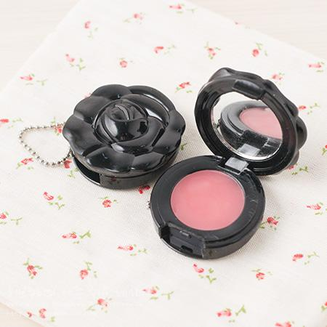
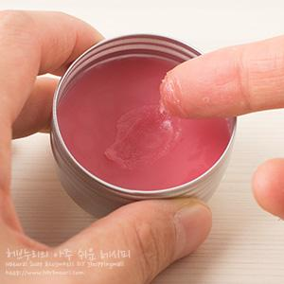
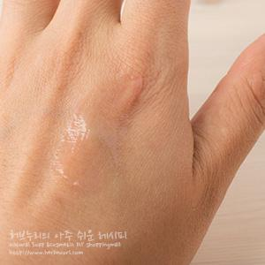
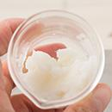
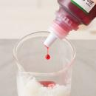
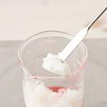
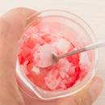
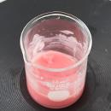
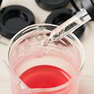
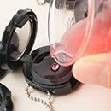
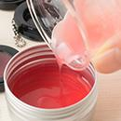
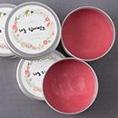

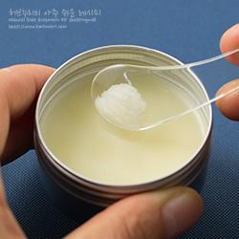
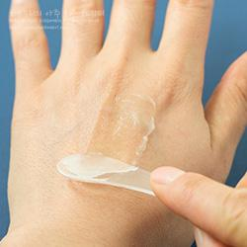
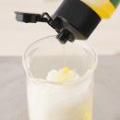
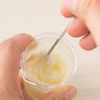
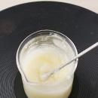
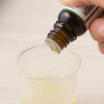
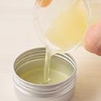
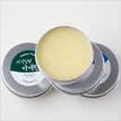
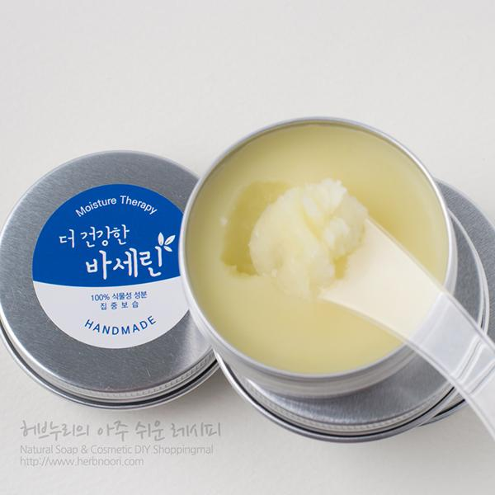
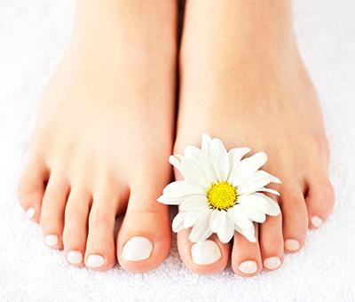

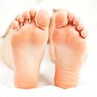
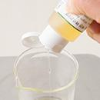
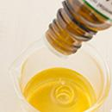
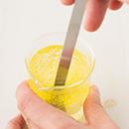
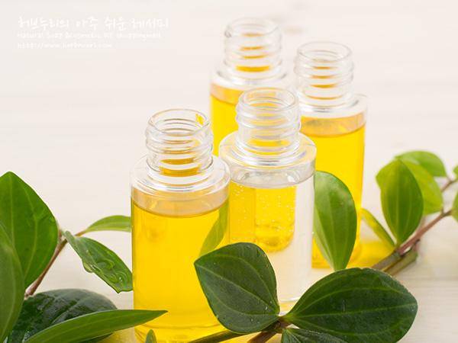
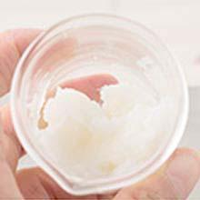
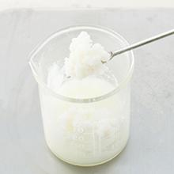
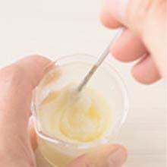
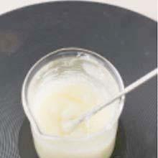
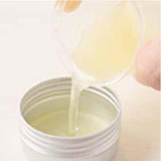
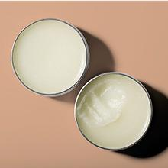
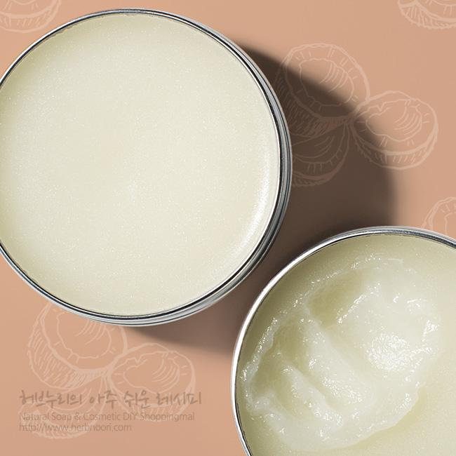
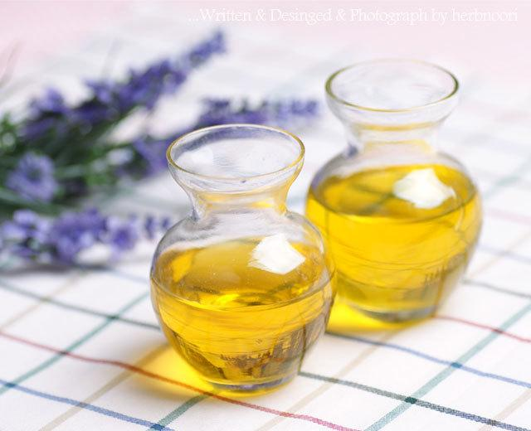
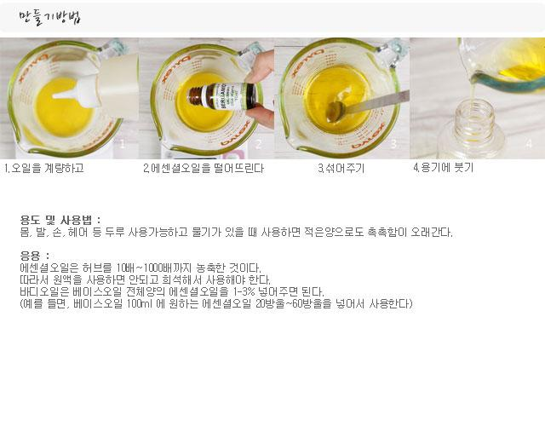
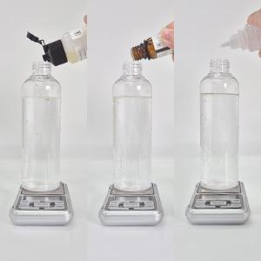
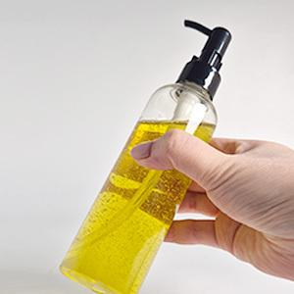
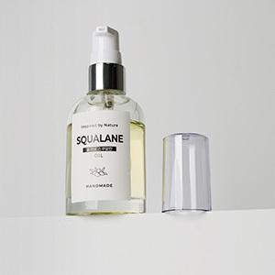

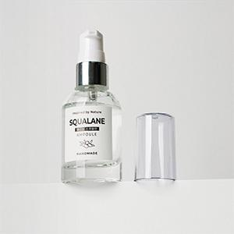
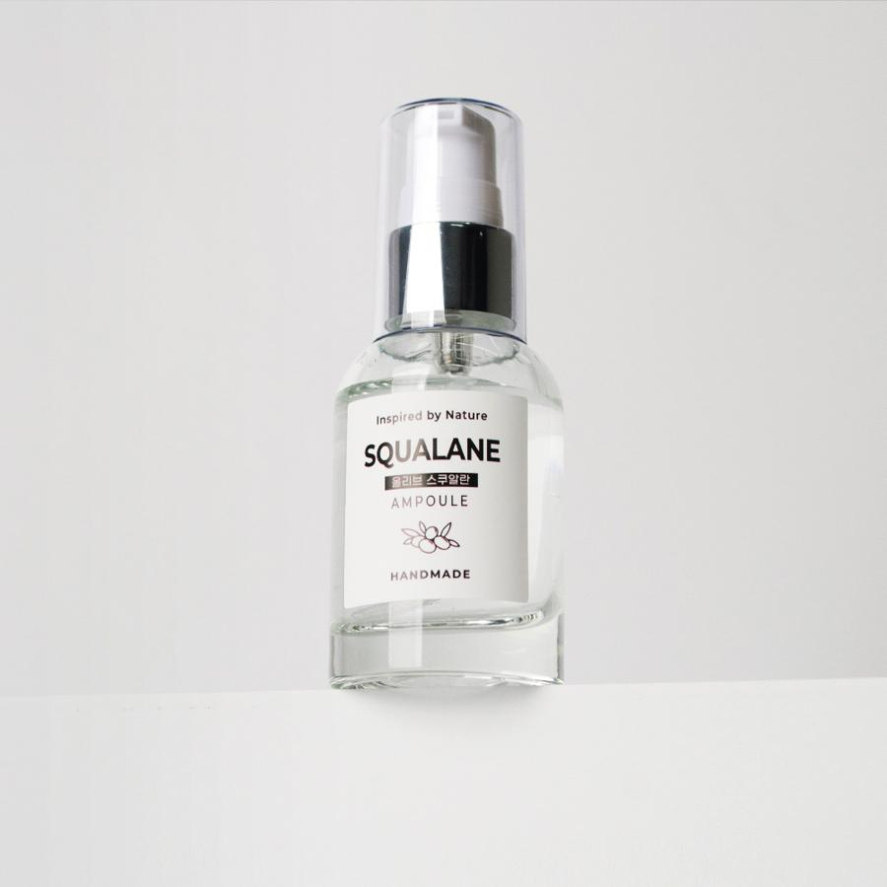
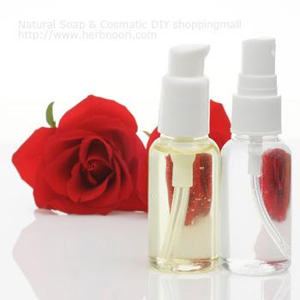

































━ 페이스·바디오일 골격 치트시트 (이 파일 32종 기준) ━
전형 구성(%): 유상 91~100% · 유화 17~17% · 활성 6~50% · 향 1~1% · 기타 소량
자주 쓰는 원료: 호호바오일×6 · 골덴호호바오일×4 · 라벤더에센셜오일×4 · 골든 호호바오일×4 · 유기농 스쿠알란×4 · 카프릴릭 카프릭트리글리세라이드×4 · 비타민E×4 · 내추럴 바세린×3
⚠ 이 제형 배합 주의·기본원칙 · 무수 처방 → 방부 불필요, 대신 물 유입 금지(들어가면 상함). · 산패 방지: 비타민E(토코페롤) 소량 + 서늘·차광 보관. · 에센셜오일은 캐리어오일에 희석(원액 도포는 자극).
🎨 역할(phase) 읽는 법 — 아래 미니표 '역할' 색상의 뜻
수상 | 물·수용성 베이스. 제형의 대부분을 차지하는 뼈대이고, 수용성 활성·보습제가 여기 녹는다. 예) 정제수, 로즈워터, 알로에워터
유상 | 오일·버터 등 지용성. 피부에 유연·보습막·영양을 주고 발림성·리치함을 결정한다. 예) 호호바오일, 시어버터, 스쿠알란
유화 | 안 섞이는 물과 오일을 하나로 묶는 '다리'. 없으면 분리된다. 양으로 로션↔크림 점도도 좌우. 예) 올리브유화왁스, 몬타노브68
경화 | 왁스·고형. 제형을 굳혀 밤·스틱 형태를 만든다. 비율로 말랑↔단단이 갈린다. 예) 밀랍, 칸데릴라왁스
계면 | 피지·노폐물을 물에 씻겨나가게 하는 세정 성분. 거품·세정력을 담당. 예) 코코베타인, 데실글루코사이드
보습 | 공기·진피의 수분을 끌어와 붙잡는 습윤제. 촉촉함을 유지. 예) 글리세린, 프로판다이올, 솔비톨
활성 | 특정 효능(미백·진정·탄력 등)을 노리는 기능 성분. '이 제품의 컨셉'을 만든다. 예) 나이아신아마이드, 세라마이드, 추출물
향 | 향·아로마(에센셜오일 등). 소량(보통 ≤1%)으로 감성·아로마테라피. 예) 라벤더EO, 네롤리
색소 | 색을 내는 안료·펄. 색조·틴트 제형의 핵심. 예) 마이카, 산화철, 이산화티탄
방부 | 세균·곰팡이 번식을 억제. 물 있는 제형엔 사실상 필수. 예) 1,2-헥산디올, 천연한방보존제
점증/pH | 점도 조절(젤화)과 산도(pH) 조절. 사용감·안정성·방부 효력에 영향. 예) 잔탄검, 카보머, 구연산
기타 | 위 분류에 안 잡힌 것(완제 베이스·충전제 등). 예) 크림베이스, 옥수수전분
📖 배합 기본원리 — 왜 그렇게 하나
Q. 유화는 왜 같은 온도(65~75℃)에서? → 오일상 왁스가 녹아 액체이고 수상도 같은 온도여야 미세하게 섞인다. 온도차가 크면 닿는 순간 왁스가 굳어 알갱이·분리가 생긴다.
Q. 왜 식으며 저어주나 / 핸드블렌더? → 유화 입자를 더 잘고 고르게 쪼개면 분리가 줄고 발림·안정성이 좋아진다. 찬물에 받쳐 식히면 유화가 빨리·안정적으로 잡힌다.
Q. 물 있는 제형은 왜 방부 필수? → 물은 세균·곰팡이의 번식 배지다. 무방부는 수일 내 변질 → 냉장·소량 제조만. 방부력은 실제 챌린지(방부력) 테스트로 확인해야 한다.
Q. 왜 약산성(pH 5~6)? → 건강한 피부는 pH 4.5~5.5. 알칼리는 장벽을 들뜨게 하고, 적정 산성은 방부 효력과 일부 활성(산성 영역) 안정에 유리하다.
Q. 가루(점증·활성)는 왜 미리 분산? → 가루가 물에 닿자마자 겉만 수화돼 '덩어리(fish-eye)'가 진다. 글리세린 등에 미리 적셔 분산하거나 천천히 뿌리며 교반해야 곱게 풀린다.
Q. 무수(오일·밤)는 왜 방부 불필요하지만 물 유입 금지? → 물이 없으면 미생물이 못 큰다. 대신 사용 중 물이 들어가면 그 지점부터 상한다. 산패는 비타민E 등 항산화와 차광·밀폐로 늦춘다.

감기롤포인트 [희석제] ↗ 원본
재료 | 용량 | % | 역할 | 특징 | 대체재료
골덴호호바오일 | 5g | 91% | 유상 | 액상왁스,콩과 식물에서 채취, 사람피지성분과 비슷, 흡수력높음 | 마카다미아넛, 동백, 아몬드오일
유칼립투스에센셜오일 | 4방울 | 4% | 향 | 코알라가 먹는 나뭇잎, 증기추출, 거담, 코충열, 항균, 기분전환 | 제라늄EO, 시나몬EO · 페파민트EO 등 벌레퇴치효과있는 것
페파민트에센셜오일 | 2방울 | 2% | 향 | 박하오일,거담, 코막힘,마취 | 스피아민트
편백에센셜오일 | 2방울 | 2% | 향 | 소나무잎오일 | 파인에센셜오일, 싸이프러스 등
레몬에센셜오일 | 2방울 | 2% | 향 | 레몬껍질오일,해열,살균 | 페파민트(향이 강하기 때문에 양을 많이 줄이세요.), 라벤더, 유기농벌꿀플레이버, 유기농딸기플레이버오일 등
▶ phase 합계(%): 유상 91 · 향 9
— 상세내용 —
[ 사용방법 ] - 코밑에 살짝 발라주시거나, 목을 숙였을 때 튀어나온 두개의 뼈 아래 대추혈 - 좌우쇄골 사이, 목의 아래부문/가슴뼈 위의 오목한 곳에 롤을 수시로 발라주세요.
— 만들기 —
만들기 방법 1. 유리용기에 호호바오일 5g을 넣고 2. 에센셜오일을 떨어뜨린다 3. 뚜껑을 닫고 흔든다.

숙면을위한 롤포인트 [희석제] ↗ 원본
재료 | 용량 | % | 역할 | 특징 | 대체재료
골덴호호바오일 | 5g | 91% | 유상 | 액상왁스,콩과 식물에서 채취, 사람피지성분과 비슷, 흡수력높음 | 마카다미아넛, 동백, 아몬드오일
라벤더에센셜오일 | 3방울 | 3% | 향 | 라벤더허브에서 수증기추출법으로 추출하는 과정에서 생기는 부산물, 라벤더허브의 수용성성분이 다량 녹아있다. 모든피부적합. 진정 | 네롤리,카모마일저먼 · (:일때 양을줄임-2방울) · 로먼카모마일 등
마조람에센셜오일 | 1방울 | 1% | 향 | 마조람 에센셜오일, 진정·근육 이완 | 라벤더에센셜오일
로먼카모마일에센셜오일 | 2방울 | 2% | 향 | 국화과 허브, 진정효과 탁월, 민감 신생아 영유아 사용 · 넣지 않고 사용하면 오트밀오일 자체향. | 라벤더에센셜오일, 저먼카모마일(을 사용할 경우 양을 반으로 줄여야함.강한향)
스윗오렌지에센셜오일 | 4방울 | 4% | 향 | 감광성이 없다. 오렌지껍질오일, 상큼한 향 | 레몬에센셜오일 등 · 원하는 에센셜오일
▶ phase 합계(%): 유상 91 · 향 9
— 상세내용 —
[ 사용방법 ] 귀뒷쪽 뼈가 움푹들어간 곳에 발라주고 / 눈썹중간부위에 발라주시고 손등 엄지뼈와 검지뼈 사이 움푹들어간 곳에 바른 후 수시로 향을 맡아주세요.

— 만들기 —
만들기 방법 1. 유리용기에 호호바오일 5g을 넣고 2. 에센셜오일을 떨어뜨린다 3. 뚜껑을 닫고 흔든다.

공부/스트레스해소 롤포인트 [희석제] ↗ 원본
재료 | 용량 | % | 역할 | 특징 | 대체재료
골덴호호바오일 | 5g | 91% | 유상 | 액상왁스,콩과 식물에서 채취, 사람피지성분과 비슷, 흡수력높음 | 마카다미아넛, 동백, 아몬드오일
로즈마리에센셜오일 | 3방울 | 3% | 향 | 바다의 이슬이란 뜻에서 유래 · 혈액순환에 도움 | 페퍼민트, 편백EO
페파민트에센셜오일 | 3방울 | 3% | 향 | 박하오일,거담, 코막힘,마취 | 스피아민트
레몬에센셜오일 | 4방울 | 4% | 향 | 레몬껍질오일,해열,살균 | 페파민트(향이 강하기 때문에 양을 많이 줄이세요.), 라벤더, 유기농벌꿀플레이버, 유기농딸기플레이버오일 등
▶ phase 합계(%): 유상 91 · 향 9
— 상세내용 —
[ 사용방법 ] 관자놀이에 발라주시고 엄지와 검지뼈가 만나는 움푹 파인 부분에 발라서 수시로 향을 맡아주세요.
— 만들기 —
만들기 방법 1. 유리용기에 호호바오일 5g을 넣고 2. 에센셜오일을 떨어뜨린다 3. 뚜껑을 닫고 흔든다.

페이셜트리트먼트오일 [베이스, 캐리어오일] ↗ 원본
재료 | 용량 | % | 역할 | 특징 | 대체재료
비정제 사카잉키오일 | 10g | 33% | 유상 | 비정제오일이라 특이취. · 가볍지만 고보습효과, 고급 필수지방산인 오메가 3,6,9풍부, 비타민A,E함유
(유기농) / 마카다미아넛오일 | 20g | 66% | 유상 | 나이가 들면 없어지는 성분이고 다른 식물성 오일에는 없는 '팔마톨레익산' 함유, 호호바오일 대용으로도 사용될 만큼 사용감이 가볍고 흡수력이 좋음 | 골든호호바 · 아르간오일 등
로즈우드EO | 3방울 | <1% | 향 | 장미목 심지,증기추출, 베이스노트, 모든 피부 | 원하는 에센셜오일
프랑킨센스EO | 2방울 | <1% | 향 | 유향나무에서 수지를 추출 · 증기추출,트러블피부 · 나이든 피부 | 원하는 에센셜오일
▶ phase 합계(%): 유상 99 · 향 1
— 상세내용 —
사카잉키 페이셜트리트먼트오일입니다. 피부를 건강하고 가꾸어주고 외부유해환경으로부터 피부를 보호하는데 도움을 줍니다. 단 한방울 매끄럽고 촉촉하고 밝고 고른 피부로 가꿔줍니다. 수분손실을 막아줄 뿐아니라 세월의 흔적인 얼룩덜룩한 피부톤과 피부쳐짐을 관리하는데 도움을 줍니다. 사카잉키는 별 모양 처럼 생긴 페루의 안데스 산에 자라는 열매입니다. 고급지방산인 오메가 3,6,9, 성분과 비타민A,E 골고루 함유되어있습니다. 거기다 사용감이 가벼워 끈적임없이 흡수되는 모든 피부에 사용할 수 있는 착한 오일입니다. 사카잉키에 관한 재미있는 이야기가 있는데요... 옛날에 안데스산맥에 살던 한 아름다운 아가씨가 길을 잃고 울고 있었습니다. 이 울음소리를 들은 한 남자(유후~이 남자 숲의 신이였습니다^^)가 있었습니다. 그의 친절로 그 아가씨는 집에 무사히 돌아올 수 있었습니다. 그의 친절로 그녀는 마음을 빼앗겼고 아름다운 그녀의 모습에 반해 서로 사랑에 빠졌습니다. 그녀를 다시 만나고픈 신은 3일 후에 다시 만나기로 약속했지만 그는...나타나지 않았습니다. 그렇게 30년을 기다린 그녀. 아름답던 그녀의 얼굴에는 하나둘씩 주름이 생겨 늙어버린 후에야 그는 나타났습니다.서로를 한눈에 알아봤지만 신은 너무도 변해버린 그녀의 모습에 놀라고 말았습니다. 영원을 사는 신과 사람의 시간은 달라서 신의 3일은 인간에게 30년이였기 때문입니다. 긴 기다림에 아름다움을 잃어버린 그녀를 본 신은 가슴 아파했고 그녀의 젊음을 되돌려주기 위해 가장 빛나는 하늘의 별을 따다 땅에 심어주었습니다.
그렇게 탄생한 열매가 '사카잉키'... 그녀는 열매를 먹고 잠이 들었고 다음날 물가에 나와 깜짝 놀랐습니다. 물에 비친 얼굴은 30년전 젊고 아름다웠던 자신의 모습이었기 때문입니다. 이렇게 다시 젊음을 되찾은 그녀는 영운한 아름다움을 간직한 채 그와 변치않는 사랑을 할 수 있었습니다. 사카잉키 페이셜트리트먼트오일에 함께 들어가는 마카다미아넛오일오일도 가볍고 나이든 피부에 효과적인 팔마톨레익산이 들어있습니다. 로즈우드와 프랑킨센스에센셜오일로 아로마테라피효과도 함께 볼 수 있습니다.
— 만들기 —
간단 만들기과정 1.재료를 계량하세요. 순서에 관계없이. 사카잉키오일 2.(유기농) 마카다미아넛오일 3. 로즈우드, 프랑킨센스에센셜오일도 4.골고루 섞어주세요. 5. 소독되고 잘 건조한 용기에 담아주시면 완성~! 6..단 한방울의 오일로 다양한 효과를~

페이셜트리트먼트오일(민감베이비) [베이스, / 캐리어오일] ↗ 원본
재료 | 용량 | % | 역할 | 특징 | 대체재료
오트밀오일 | 15g | 50% | 유상 | 오트밀 용매추출, 오트밀 특유의 향이 그대로, 자극없이 흡수 촉촉함이 오래, 건성피부개선. 비타민E, 오메가-6, 오메가-9 풍부 항산화, 보습, 진정효과 | 아르간, 바오밥오일 등 다양한 오일
버진 동백오일 / (야생, 제주) | 15g | 50% | 유상 | 올레인산 다량함유, 피부장벽강화, 항산화효과 베이비 · 민감 성피부 | 아르간오일, 호호바오일, 마카다미아넛오일 등
로먼캐모마일 / 에센셜오일 | 3~6방울 | 1% | 향 | 국화과 허브, 진정효과 탁월, 민감 신생아 영유아 사용 · 넣지 않고 사용하면 오트밀오일 자체향. | 라벤더에센셜오일 · 네롤리에센셜오일
▶ phase 합계(%): 유상 99 · 향 1
— 상세내용 —
버진동백오일과 오트밀오일은 민감한 피부나 어린 아이들의 연약한 피부를 위한 최고의 배합입니다. 자극없이 가렵고 건조한 피부에 빠르게 흡수되어 촉촉함을 오래오래. 피부에 방어막을 형성해 피부의 수분손실을 막아 유수분 발란스를 유지시켜줍니다. ... 건조한 피부를 위해 자연이 준 선물, 오트밀. 기원전 2000년, 고대 이집트, 아라비아 여인들은 자연속 오트밀의 특별한 보습력에 일찍 눈을 떠 건조한 피부를 개선하기 위해 오트밀로 목욕을 했을 만큼 서양에서는 민간요법으로 알려진지 오래되었습니다. 또 오트밀, 귀리오일 등으로 불리웁니다. 벼과 식물 중 하나이고 원산지는 유라시아이고 BC400년에서 AD1세기까지는 그리스와 로마에서 처음 재배되었지만 풍부한 영양성분을 가지고 있어 지금은 전세계적에서 재배가 되고 있습니다. 오트밀오일은 열을 가하지 않고 알콜과 같은 용매에 담궈 추출하는데요.. 향이 그대로 살아있습니다. 오트밀오일은 비타민E, 피토스테롤, 인지질,오메가-6, 오메가-9가 풍부하고 이런 성분은 항노화,보습, 진정효과가 탁월합니다. .... 동백오일은 이름에서도 알 수 있듯 찬바람이 부는 겨울에 꽃망울을 터뜨리며 흐드러지게 피어나는 꽃입니다. 동백은 제주도와 우리나라의 남해안에 자생하는 우리나라의 대표적인 수종입니다. |  |  |  |  |  | 
예로부터 여인네들의 머릿기름과 식용으로 널리 사용됐으며 제주에서는 결혼식 음식을 만들 때만 사용될 정도로 귀하게 여겨진 기름이기도 합니다. 피부 보습은 물론 천식 등의 치료용으로도 사용됐습니다. 또한 동백기름은 다른 식물성 기름과는 달리 산패가 잘 되지 않고 안정한 특성 때문에 공업용으로도 사용되었습니다 또한 동백기름은 다른 식물성 기름과는 달리 산패가 잘 되지 않고 안정한 특성이 있습니다. 허브누리 버진동백오일은 야생에서 동백씨앗을 채취해 냉압착으로 추출합니다. 동백이 갖고 있는 유익한 효과를 그대로 사용하기 위해서 비정제압착법으로 추출하여 피부에 좋은 영향을 주는 성분들을 다량 함유하도록 하였습니다. 올레인산을 아주 많이 함유하고 있어서 보습에 탁월합니다. 사용법입니다. (오일밤타입 제품들은 사용법이 공통입니다.) 1.건조할 때 얼굴에 올라온 각질케어 2.윤기나는 눈썹정돈 및 영양공급 3.4계절 내내 촉촉하게 입술 보호 4.코, 입가 주변 하얗게 튼 곳을 촉촉하게 5.부슬부슬 갈라진 머리 끝을 촉촉하게, 영양공급 6.미스트 뿌린 후 덧 발라주면 촉촉함이 오래 7.BB크림, 파운데이션과 섞어 바르면 꿀광피부 8.촉촉하고 예쁜 손끝, 큐티클 관리 9.핸드로션 대용 10.건조하기 쉬운 손발에 크림+밤+랩핑으로 스페셜케어 11.팔꿈치를 매끈하게 12.딱딱하게 굳은 살을 부드럽게 13.갈라지고 건조한 발꿈치 각질케어 14.발 마사지할때 15.매일 아침 거슬리는 잔머리, 곱슬머리 정돈
16.로션,크림에 섞어서 더 촉촉하게 17.헤어 팩과 섞어서 사용 18.메이크업 마무리 단계에서 건조한 부위에 가볍게 눌러주듯 발라 유수분 발란스조절 19.편안한 향취 20.제모 후 자극 받은 피부에 21.욕실에 놓고 세안 후 바로 사용해 3초 보습 이외에도 영유아 바디페이셜 오일로 다양하게 활용하세요.
— 만들기 —
간단 만들기과정 1.재료를 계량하세요. 오트밀오일을 계량하고 2.버진 동백오일을 계량하세요. 3. 에센셜오일을 떨어뜨리고 4.골고루 섞어주세요. 5. 소독되고 잘 건조한 용기에 담아주시면 완성~! 6..단 한 방울의 오일로 다양한 효과를~

오미자 래핑오일 ↗ 원본
재료 | 용량 | % | 역할 | 특징 | 대체재료
오미자씨 오일 | 20ml / (18g) | 100% | 유상 | 오미자 과육에서 순수 분리된 원형 그대로의 오미자씨를 이용하였습니다. 과육에서 분리된 씨앗의 변질을 막기 위해 냉동 후 냉풍 건조합니다. 유효성분의 변화를 최소화하기 위하며 저온 압착추출 방법으로 추출하였고 · 최소한의 정제과정만을 거친 · extra virgin type oil입니다. · 생오미자 1000kg(1톤)에서 얻을 수 있는 오미자오일은 1~2%정도입니다.
▶ phase 합계(%): 유상 100
— 상세내용 —
날씨가 건조하고 차가워질수록 우리 피부는 촉촉한 오일이 필요합니다. 우리 몸은 오일(피지, 개기름^^)을 생성해 외부 자극으로부터 피부를 보호하고 수분을 유지하는데 건조한 차가운 날씨는 이를 약화시킵니다. 바로 지금 우리 몸에 오일이 필요한 때입니다. 지금까지 아르간, 사카잉키오일 등을 이용한 여러가지 페이셜오일 레시피를 소개해드렸습니다. 오늘은 생오미자향이 그대로 살아있는 오~~~~미자 오일을 이용한 보습오일 활용법을 이야기해드리겠습니다. (오미자오일이 아니라 오~~~~~~~~미자 오일이라고 불러주세요.) -------------------------------------------- 엑스트라 버진 오미자오일은 저를 몇번 놀라게 한 오일입니다.. 베이스오일인데 생오미자 향이 그대로 살아 있고 끈적임이 없이 가볍게 펴발라지고 기분좋은 촉촉함이 오래 오래 지속된다는 것입니다. 또 생각보다 향이 은은하게 지속이 된다는 것입니다. 최근에 딸아이들이 목욕한 후 발라주니까 맛있는 냄새나~하면서 먹으려고 해서 놀랐습니다. ㅎ 엑스트라버진 오미자오일은 오직 국내(문경) 오미자 과육에서 순수 분리된 원형 그대로의 오미자씨를 이용하였습니다. 과육에서 분리된 씨앗의 변질을 막기 위해 냉동 후 냉풍 건조합니다. 유효성분의 변화를 최소화하기 위하며 저온 압착추출 방법으로 추출하였고 최소한의 정제과정만을 거친 extra virgin type oil입니다. 생오미자 1000kg(1톤)에서 얻을 수 있는 오미자오일은 1~2%정도입니다.
엑스트라버진 오미자오일은 피부를 건강하게 만드는 팔마틱산(Palmitic acid)을 비롯 다양한 불포화 지방산을 풍부하게 함유하고 있고 그 외 다양한 정유 성분이 포함되어 있습니다. 항산화 성분을 다량 포함하고 있어 천연 항산화제로 사용되고 있으며 시간이 지나도 쉽게 산패되지 않는 특징이 있습니다. 싱그러운 오미자향과 성분을 그대로 간직하고 있어 건강하고 촉촉한 피부를 만드는데 도움을 주는 오일입니다. 오~~~~미자 래핑 오일 100% 활용하기
— 만들기 —
1.스킨 케어 마지막 단계에서 손바닥에 한두방울 덜어 비빈 후 얼굴을 감싸주듯 발라주세요. 2. 비비나 파운데이션과 섞어 사용하면 꿀광피부 3.에센스나 크림과 섞어서 사용하면 촉촉함이 오래 4.손상된 머리 결에 헤어트리트먼트오일로 5.바디로션과 섞어서 촉촉한 바디로 6.거칠어진 손에 물기가 있을 때 단독 사용하거나 7. 핸드크림 사용 후 한두방울 추가 사용시 촉촉함 오래 유지 8. 싱그러운 오미자 향기 테라피효과.

아르간페이셜세럼 ↗ 원본
재료 | 용량 | % | 역할 | 특징 | 대체재료
아르간오일 | 40g | 83% | 유상 | 모로코에서만 나는 아르간나무열매, 토코페롤, 폴리페놀, 스쿠알렌 등 다량함유, 노화, 민감, 재생 등 사용 | 로즈힙, 달맞이, 햄프씨드, 동백, 호호바 등 원하는 베이스오일
올리브유화왁스 | 8g(튜브에 담을경우) / 또는 / 10g (크림용기담을경우) | 17% | 유화 | 물과오일 분리되지 않도록 잡아주는 유화제 겸 단단하게 굳게 만드는 경화제, 자체보습력, 올리브오일로 만든 유화제 | 몬타왁스,이멀시파잉왁스
네롤리에센셜오일 | 5방울(10방울) | 1% | 향 | 오렌지블라썸, 비터오렌지꽃에센셜오일, 이탈리아의 네롤리공주가 즐겨 사용했다해서 네롤리에센셜오일라고도 부른다. 재생, 민감 피부사용, 임산부튼살예방관리에도 사용 | 로즈, 자스민, 프랑킨센스, 로먼캐모마일, 라벤더 등 원하는에센셜오일
▶ phase 합계(%): 유상 83 · 유화 17 · 향 1
— 상세내용 —
초보자들이 도전해볼만하고 만들기하고 있는 분들도 간단 재료, 간단 만들기, 효과는 오래오래라 호감가는 레시피가 되겠습니다. 지난번 페티플랜이 팁으로 준 것인데 응용을 했습니다. 기능성첨가물, 방부제 등 첨가물을 넣지 않고 다이어트한 세럼. 밤타입처럼 만들지만 사용하시는 것은 즉석에서 로션이나 크림타입으로 사용하시면 되요. 또 들어가는 재료는 2가지, 아르간오일, 네롤리에센셜오일입니다. 재료자체가 너무 좋은 재료라 특별히 기능성재료를 가미하지 않았어요. 만들기방법
— 만들기 —
1.아르간오일계량하기 2.올리브유화왁스계량하기 3.녹이고 섞기 4.네롤리에센셜오일넣기 5. 골고루 섞기 6. 용기에 담기 사용하는 방법 조금 덜거나 튜브용기에 넣었을 경우 짭니다. '물기가 있는' 손이나 몸, 얼굴일 경우 그냥 비비시면 되고 물기가 없으면 사진처럼 워터류를 펌핑해서 비비세요.. 워터류를 많이 펌핑하시면 로션을 바른 것처럼 산뜻한 촉촉함 적은 양이거나 동량으로 펌핑하시면크림타입을 바른 것처럼 촉촉함 슥~슥 비비시기만 하면 즉석 로션/크림이 만들어진답니다. 오일에 경화제(칸데릴라왁스나 밀랍 등)를 넣어서 굳힌 밤(balm)류도 제가 이렇게 발라봤는데 오일이 싹 흡수되는 느낌보다는 걷도는 느낌이 많네요.

아토 캐모마일 세럼 ↗ 원본
재료 | 용량 | % | 역할 | 특징 | 대체재료
캐모마일오일 / (인퓨즈오일) | 40g | 83% | 활성 | 올리브오일에 카모마일을 인퓨즈하여 만든오일, 올리브오일의 보습, 카모마일의 진정효과 함께 볼수 있다 | 햄프씨드오일, 보리지,달맞이,동백, 카렌듈라, 호호바오일 등

올리브유화왁스 | 8g | 17% | 유화 | 올리브오일로 만든 경화제, 물과 오일이 분리되지 않도록 하는 유화제. 자극없음 | 올리브유화왁스4g · (빠른 유화, 점도를 원할시)
로먼카모마일 | 5-10방울 | 1% | 기타 | 0.5-1%에 해당하는 양, 국화과허브, 심신진정, 항염증 등 | 라벤더에센셜오일, 저먼카모마일(을 사용할 경우 양을 반으로 줄여야함.강한향)
▶ phase 합계(%): 유화 17 · 활성 83 · 기타 1
— 상세내용 —
땅위에서 나는 사과라는 뜻의 카모마일. 달콤한 사과향이 나서 정서 안정은 물론 피부진정효과도 있어요. 갓태어난 아이부터 민감한 피부의 어른까지 두루 사용가능하답니다. 카모마일건초를 담궈놓은 올리브오일,카모마일인퓨즈오일을 사용하시면 카모마일의 진정효과와 함께 올리브오일의 보습효과를 동시에 보실 수 있겠죠^^ 만들기방법
— 만들기 —
1.아르간오일계량하기 2.올리브유화왁스계량하기 3.녹이고 섞기 4.캐모마일로먼 에센셜오일넣기 * 튜브용기 권해드립니다. 밀폐되어서 공기랑 손 닿는 것을 차단할 수 있어요. 위생적으로 보관하실 수 있겠죠^^ * 이런 밤타입의 레시피는 로션/크림만들기 초보인 분들도 간편하게 만들기 하실 수 있고 특별히 보존제를 비롯한 재료가 많이 필요없답니다. 물이들어가지 않으니 보존제가 필요없고 보관기간이 길어진답니다. 상온에서 6개월 정도 생각하시면 될것 같아요^^ 물기만 있으면 즉석에서 로션/크림타입이 만들어진답니다 5.골고루 저어 섞어주세요. 6.용기에 넣어주시면 완성! 물기가 있는 상태(세안이나 샤워후)에서 짜주세요. 이때 많이 짜거나 물기가 적으면 크림이 되고 적게짜거나 물기가 많으면 로션/밀크타입이 즉석에서 만들어져요. 골고루 비벼주시면 되요. 촉촉함이 오래오래~

발효마유 페이셜&바디오일 ↗ 원본
재료 | 용량 | % | 역할 | 특징 | 대체재료
발효 마유 | 30ml / (27g) | 99% | 활성 | 제주산 발효 마유 · 마유 중 비중이 가벼운 부분 · 팔마톨레익산 등 불포화지방산 풍부 · 특이취 거의 없음 | 호호바오일, 동백오일 · 아르간오일 등
네롤리 에센셜오일 | 2~5방울 | 1% | 향 | 오렌지꽃오일, 수증기 증류법으로 · 추출, 고농축, 민감, 노화피부에 사용 | 로즈, 자스민 · 에센셜오일등
▶ phase 합계(%): 활성 99 · 향 1
— 상세내용 —
이전에 제주산 발효 마유 자체가 효과가 너무 좋아 유상, 수상, 첨가물을 최소화하여 발효 마유 미니멈 크림레시피를 안내해드렸습니다. 이번에는 마유의 영양 성분의 그대로 느낄 수 있는 발효마유 페이셜&바디오일 레시피를 안내해드립니다. 초정밀 과정 [페이셜오일로 사용시]
— 만들기 —
1. 로션이나 수분크림까지 바르고 난 뒤 스킨케어 마지막 단계에서 한두 방울 정도 체온으로 녹여 손바닥에 펴발라주세요. 2. 그다음 손바닥으로 얼굴을 감싸듯 마사지합니다. 오일이 얼굴전체에 코팅을 해주어 수분이 증발하지 않도록 보호하고 촉촉함을 유지해줍니다. [바디오일로 사용시] 건조한 몸에 500원 동전크키만큼 오일을 덜어 온몸을 마시지 해주세요. 이때 오일을 피부에 꼭꼭 눌어주는 느낌으로 흡수시켜주세요. [헤어오일로 사용시] 머리를 감고 수건으로 물기를 제거한 다음 긴머리 두세방울, 짧은 머리는 한 방울 덜어 상한 곳 위주로 발로주세요. 40ml 물방울 투명유리 스포이드용기에 모든 재료를 다 섞어주면 완성.

버진코코넛 오일 폴링 ↗ 원본
재료 | 용량 | % | 역할 | 특징 | 대체재료
버진 코코넛오일 | 90g | 100% | 유상 | 주성분 라우릭산(Lauric Acid) · 중사슬 지방산인 분자구조가 단순해 · 끈적임이 없습니다. | 포도씨오일, 해바라기오일 등
▶ phase 합계(%): 유상 100
— 상세내용 —
'오일풀링(oil-pulling)'이란 공복 상태에서 식물성 오일을 한 숟가락 정도 입안에 머금고
— 만들기 —
15~20분간 가글한 뒤 뱉어내는 구강관리법을 이야기합니다. 힌두교 경전에 의해 전승된 고대 인도의 전통 의학 '아유르베다(Ayurveda)'에서 행해지던 민간요법입니다. 오일 폴링을 추천하는 이유는 구강 내의 세균 및 독소는 주로 지용성 물질로 이루어져 있는데, 식물성 오일은 물에 씻겨 나가지 않는 이러한 독성물질을 녹여내는 작용을 합니다. 오일과 함께 흡착된 노폐물을 뱉어내면서 몸 밖으로 배출시키는 과정을 통해 독소를 제거하는 디톡스(detox) 효과를 얻을 수 있다고 하네요. 특히 지용성인 치석을 제거해 주는 효과로 인해 기존에 시판되는 구강 청결제보다 구취 제거 효과가 탁월하고 치아 미백이나 잇몸질환 개선 등 구강관리에 여러모로 도움을 줄 수 있다고 합니다. 오일 폴링(oil-pulling)하는 방법 . 입속에서 박테리아가 가장 활발하게 번식하는 아침 기상 직후 공복에 실행하는 것이 효과적이다. 장시간 오일을 머금고 뱉어낸 다음에는 혀에 남아있는 오일 잔여물을 꼼꼼히 닦아내는 것이 중요합니다. 주의할 점은 가글 중에 오일이 목구멍으로 넘어가지 않도록 유의하는 것으로, 오일에 섞인 세균 찌꺼기를 그대로 삼킬 경우 폐렴을 유발할 우려가 있답니다. 단, 치과 치료 등으로 구강 내에 상처가 있을 경우에는 감염의 위험이 있습니다. 주의하세요. 오일풀링에 주로 사용되는 오일은 입자가 적은 코코넛 오일을 추천해드립니다. 비롯해 올리브오일, 포도씨오일, 해바라기오일 등도 가능합니다. 손쉬운 코코넛 오일 폴링으로 건강한 구강을 가꾸세요. 오일 폴링(oil-pulling)하는 방법 . 입속에서 박테리아가 가장 활발하게 번식하는 아침 기상 직후
공복에 실행하는 것이 효과적입니다. 10분정도 오일을 2숟갈 정도 입에 넣어 머금고 뱉어냅니다. 다음에는 혀에 남아있는 오일 잔여물을 꼼꼼히 닦아내는 것이 중요합니다. 주의할 점 1. 가글 중에 세균 찌꺼기가 섞인 오일이 목구멍으로 넘어가지 않도록 유의해야 한다. 2. 치과 치료 등으로 구강 내에 상처가 있을 경우에는 감염의 위험이 있습니다.



자초 립에센스(스무디) ↗ 원본
재료 | 용량 | % | 역할 | 특징 | 대체재료
(진한) 자초 인퓨즈오일 | 3g | 10% | 활성 | 자초(식물)의 뿌리를 오일에 우려냄,민감, 트러블 피부 관리에 효과, 지용성 천연 붉은 색소 함유.
유기농 코포아수버터 | 3g | 10% | 유상 | 고체 상태, 식물성 버터, 고보습 | 버터류
에코 바세린 | 23g | 78% | 유상 | 석유계 바세린 대체, 유기농 인증, 해바라기오일 주성분. 젤타입.
(비타민E) | 0.3 |  | 활성 | 지용성 보존제, 고보습,생략가능. | 카렌듈라,달맞이오일 · 보리지오일,동백오일 · 호호바오일 등
딸기플레이버오일 | 6방울 내외 | 1% | 향 | 넣지 않으면 코코넛향이 은은함 · 강한 향을 원하면 원하는 식향을 추가 | 원하는 · 에센셜오일
▶ phase 합계(%): 유상 89 · 활성 10 · 향 1
— 상세내용 —
부드러움과 촉촉함이 남 다른 '자초 립에센스' 스무디 타입을 소개해드립니다. 유난히 입술이 잘 트고 건조한 분들이나 겨울철 립제품 사용하고 윤기와 촉촉함을 입히고 싶다면 자초 립에센스 권해드립니다. 유기농 해바라기 오일로 만든 에코바세린은 부드럽고 촉촉하고 에코 바세린은 젤타입의 오일로 석유계 바세린을 대체할 수 있습니다. 스무디 같은 부드러움. 가볍고 오래가는 촉촉함과 윤기. 초정밀 과정 |  |  |  |  |  |  |  |  | 
— 만들기 —
1. 에코바세린 2. 자초인퓨즈오일 3. 코포아수버터를 계량하고 4.잘 으깨주세요.(녹이는 시간 단축) 5. 핫플레이트에 녹이세요스텐스파출라로 섞으면서 녹이고 2/3정도 녹으면 가열을 멈추고 미열로 투명하게 녹입니다. 6. 딸기플레이버오일을 떨어뜨리고 섞어줍니다. 7.용기에 붓습니다. 8. 장미립밤 용기는 1.5g 들어가고 30ml 실버캡용기는 한통에 가득 넣을 경우 30g 들어갑니다. 실버캔 용기에 20g 정도 넣고 나머지는 장미립밤용기에 넣어도 좋습니다.

만능 내추럴 바세린 ↗ 원본
재료 | 용량 | % | 역할 | 특징 | 대체재료
골든 호호바오일 | 5g | 10% | 유상 | 피지 성분 비슷. · 콩과식물, 액상왁스구조 | 동백, 아르간오일
망고버터 | 5g | 10% | 유상 | 고보습. 경화제 역할 | 버터류 등
내추럴 바세린 | 40g | 77% | 유상 | 해바라기오일로 만든 젤타입 . 석유계 바세린 대체
버가못오일(FCF) | 30~50방울 | 4% | 유상 | 감귤류 버가못 껍질오일. · 감광성 무(버갑텐프리) | 레몬, 라벤더, 유칼립투스 등 원하는 에센셜오일
▶ phase 합계(%): 유상 100
— 상세내용 —
겨울철 필수품 바세린. 피부에 발랐을 때 폐쇄성이 우수합니다. 덕분에 피부 속 여러 성분과 수분증발을 막아주는 것이 가장 큰 장점입니다. 오랫동안 사랑 받아왔지만 근래는 발암물질이라는 논란까지... 바세린의 다른 이름 페트롤라튬. 페트롤라튬(바세린)은 석유에서 얻어진 탄화수소를 여러단계 정제 과정을 거친 성분입니다. 액상타입이 아니라 특유의 끈적한 젤리타입의 오일입니다. 석유계 페트롤라튬 대신 유기농 해바라기오일을 젤타입으로 만든 내추럴 바세린으로 활용해보세요. 약간 묽은 타입의 젤이라 식물성 버터를 처방해서 더 단단하게 만들었습니다. 아로마오일도 추가요. 건조한 피부 수분 지킴 역할뿐만 아니라 식물성 오일로 만들어 지구도 피부도 건강하게 가꿔줍니다. 내추럴 바세린 깨알 활용팁! |  |  |  |  |  | 
— 만들기 —
1.건조할 때 얼굴에 올라온 각질케어 2.윤기나는 눈썹정돈 및 영양공급 3.4계절 내내 촉촉하게 입술 보호 4.코, 입가 주변 하얗게 튼 곳을 촉촉하게 5.부슬부슬 갈라진 머리 끝을 촉촉하게, 영양공급 6. 미스트 뿌린 후 덧 발라주면 촉촉함이 오래 7.BB크림, 파운데이션과 섞어 바르면 꿀광피부 8.촉촉하고 예쁜 손끝, 큐티클 관리 9.핸드로션 대용 10.건조하기 쉬운 손발에 크림+밤+랩핑으로 스페셜케어 11.팔꿈치를 매끈하게 12.딱딱하게 굳은 살을 부드럽게 13.갈라지고 건조한 발꿈치 각질케어 14.발 마사지할때 15.매일 아침 거슬리는 잔머리, 곱슬머리 정돈 16.로션,크림에 섞어서 더 촉촉하게 17.헤어 팩과 섞어서 사용 18.메이크업 마무리 단계에서 건조한 부위에 가볍게 눌러주듯 발라 유수분 발란스조절 19.편안한 향취 20.제모 후 자극 받은 피부에 21.욕실에 놓고 세안 후 바로 사용해 3초 보습 초정밀 과정 1. 재료를 계량합니다. 2. 먼저 으깨듯 섞어주세요.
3. 잘 녹도록 섞으면서 가열해주세요. 4.원하는 에센셜오일을 넣고 섞어주세요. 5. 용기에 부어주세요. 6. 굳으면 완성.

매끄니 발크림 ↗ 원본
재료 | 용량 | % | 역할 | 특징 | 대체재료
내추럴 바세린 | 56.61% |  | 유상 | 석유계 바세린 대체, 유기농 인증, 해바라기오일 주성분. 젤타입.
율무추출물 | 28.3% |  | 활성 | 피부를 밝고 매끈하게 | 로먼캐모마일워터
식물성오일 | 14.15% |  | 유상 | 식물 유래 오일, 보습·에몰리언트 | 호호바오일, 올리브오일
페퍼민트오일 | 0.94% |  | 유상 | 허브의 고농축오일 · 시원, 커피와 시너지효과 | 티트리(항균) · 스피아민트 등
— 상세내용 —
각질 & 갈라짐 한번에 해결! 만물상표 매끄니 발크림 (50g 내외) 난이도 : 하 | 소요시간 : 5분 | 피부타입 : 건조하고 갈라지는 발 가열과정 : O | 사용기간 : 일주일 준비물 : 소독된크림용기 (100ml 또는 50ml), 계량스푼 (티스푼), 저울 재료 양 (비율) 특징 대체 재료 젤리크림 (에코 바세린) 6 스푼 (2) 유기농 해바라기오일로 만든 바세린 율무 3스푼 (1) 수분함유, 스크럽 효과 설탕 등 다양한 천연분말 식물성 오일
— 만들기 —
1.5스푼 (0.5) 생략 가능 식용유 페파민트오일 2방울 발 피로, 아로마테라피효과 원하는 에센셜오일 살림 9단 만물상에 '매끄니 발크림' 레시피가 소개되었네요. 건조한 이 계절에 딱 필요한 레시피네요. 말랑말랑, 보들보들한 모찌발 관리를 위한 크림입니다. 2~3가지 재료만 넣고 섞어주면 누구나 쉽게 만들 수 있는 '매끄니 발크림'입니다. 발각질과 뒤꿈치 갈라짐을 해결해보세요. 사용법 : 발을 씻고 토너나 로션으로 기본 관리를 합니다. 한스푼 덜어 발에 바르고 충분한 마사지 합니다. 랩을 감싸고 수면 양말을 신고 20~30분간 두었다가 닦아내고 씻어주세요. 꾸준한 발관리가 중요합니다. 초정밀 과정 1. 계량스푼이나 티스푼으로 젤리크림(에코 바세린) 6스푼 2. 율무분말 3스푼, 식용유 1.5스푼 계량합니다. 3. 골고루 섞어주면 완성!!!! 4.발각질, 갈라짐 꾸준히 관리해주세요.

호호바 만능오일 ↗ 원본
재료 | 용량 | % | 역할 | 특징 | 대체재료
골든 호호바오일 | 50ml | 97% | 유상 | 피지성분과 비슷 · 빠른흡수 | 올리브오일, 포도씨, 해바라기 등 다양한 베이스오일
브라이트닝 / 블렌딩오일 | 5~10방울 | 1% | 유상 | 네롤리, 일링일랑, 프랑킨센스,버가못FCF 블랜딩 | 버가못에센셜오일 · 레몬쥬스블렌딩오일
베베보 / 블렌딩오일 | 5~10방울 | 1% | 유상 | 로먼 캐모마일, 라벤더, 만다린 블렌딩 | 브라이트닝. · 로즈파워 블렌딩오일
로즈파워 / 블렌딩오일 | 5~10방울 | 1% | 유상 | 로즈앱솔루트, 로즈제라늄,로즈우드, 프랑킨센스 블렌딩 | 브라이트닝 · 블랜딩오일 등
레몬쥬스 / 블렌딩오일 | 5~10방울 | 1% | 유상 | 레몬, 레몬글라스, 로즈우드 블렌딩 | 레몬, 만다린, 그레이프푸룻, 라임, 오렌지에센셜오일
▶ phase 합계(%): 유상 100
— 상세내용 —
제일 대중적인 식물성 오일을 꼽으라면 단연 호호바오일입니다. 호호바오일은 주로 미국 남서부, 멕시코 사막지역에 자생하는 콩과 식물입니다. 다른 식물유와는 왁스구조를 가지고 있습니다. 그래서 잘 산화되지 않고 끈적임이 적습니다. 이런 이유로 흡수력 아주 좋고 피부장벽을 튼튼하게 해줍니다. 호호바오일과 함께 피부타입에 따른 블렌딩오일을 사용해 머리부터 발끝까지 만능으로 사용할 수 있어요. 초정밀 과정
— 만들기 —
1. 골든호호바오일과 2. 블렌딩오일을 넣고 3. 골고루 잘 섞어주면 완성.

코코넛 립에센스(스무디) ↗ 원본
재료 | 용량 | % | 역할 | 특징 | 대체재료
엑스트라 버진 코코넛오일 | 4g | 13% | 유상 | 모유에 들어있는 라우릭산이 · 자연식품 중에서는 가장 많이 들어있음. 달콤한 향 | 포도씨오일, 해바라기오일 등
유기농코포아수버터 | 5g | 17% | 유상 | 식물성버터, 고보습 | 시어버터
내추럴 바세린 | 21g | 70% | 유상 | 석유계 바세린 대체 · 해바라기오일 주성분. 젤타입.
▶ phase 합계(%): 유상 100
— 상세내용 —
무제 문서 무제 문서 코코넛오일이 좋은 건 다 아시죠?!!! 건조해서 갈라지고 터지는 입술을 위해 코코넛 립에센스 소개합니다. 메마른 입술이 하루종일 초~크 초~크해집니다. 코코넛 립에센스 핵심재료는 소개합니다. 비정제 코코넛오일은 가볍고 촉촉할 뿐 아니라 달콤하고 고소한 향은 가지고 있습니다. 입술 에센스 재료로 제격입니다. 내추럴바세린은 석유계 페트롤라튬이 아닙니다. 해바라기오일로 만들었습니다. 안심하고 입술에 사용할 수 있습니다. 젤타입이라 촉촉함을 하루종일 유지시켜 줍니다. 만들기 간단, 재료 간단 촉촉한 입술을 위한 간편하게 하나만, 코코넛 립에센스.
— 만들기 —
만들기 과정 | 1. 비커에 내추럴바세린과 | 2. 나머지 재료들을 모두 계량해주세요. 3. 잘으깨 주세요. (녹이는 시간 단축) 4. 잘 녹도록 섞으면서 가열해주세요. | 5. 다 녹으면 용기에 부어주세요. | 6. 굳으면 완성




버가못 바디오일 ↗ 원본
재료 | 용량 | % | 역할 | 특징 | 대체재료
골든 호호바오일 | 100ml | 99% | 유상 | 콩과식물, 사람피지와 비슷한 구조, 사용감이 가볍고 흡수력이 탁월 | 마카다미아넛오일, 아몬드, 동백오일 등
버가못에센셜오일 | 20방울(1%) / ~60방울(3%) | 1% | 향 | 상큼하고 신선한 향, 버가못껍질을 냉압착 추출, 소화 | 라벤더, 오렌지 등 원하는 에센셜오일 동량
▶ phase 합계(%): 유상 99 · 향 1
— 상세내용 —
상큼하고 촉촉하게 온가족이 사용할 수 있는~ 버가못바디오일 난이도 : ☆ | 소요시간:10분 | 가열과정: x | 계절: 4계절 피부타입: 모든피부 | 기간: 6개월 | 보관방법 : 상온 준비물: 파이렉스용기 250ml*1개, 저울, 스푼, 아로마베이스70, 100ml뾰족용기 또는 100ml펌핑용기 재료 양 특징 및 효능 대체재료 골든 호호바오일 100ml 콩과식물, 사람피지와 비슷한 구조, 사용감이 가볍고 흡수력이 탁월 마카다미아넛오일, 아몬드, 동백오일 등 버가못에센셜오일 20방울(1%) ~60방울(3%) 상큼하고 신선한 향, 버가못껍질을 냉압착 추출, 소화 라벤더, 오렌지 등 원하는 에센셜오일 동량 샤워 후 물기가 있을 때 소량 손에 덜어서 펴발라주세요. 사람피지성분과 비슷한 골덴호호바오일이 수분막을 형성하여 산뜻하면서 촉촉함이 오래가게 만들어줍니다. 버가못은 상큼하면서 신선한 감귤향입니다. 또 감귤류 에센셜오일 중에서는 고급스러운 향이기도 하구요.
베이스오일에 원하는 에센셜오일을 떨어뜨려 흔들어 골고루 섞이기만 하면 된답니다.
— 만들기 —
만들기 방법 1. 오일을 계량하고 2. 에센셜오일을 떨어뜨린다 3. 섞어주기 4. 용기에 붓기 |  |  |  |  |  |  | 

스쿠알란 바디오일 ↗ 원본
재료 | 용량 | % | 역할 | 특징 | 대체재료
유기농 스쿠알란 | 45g | 45% | 유상 | 피지의 약 12%를 구성하는 성분 · 스쿠알렌을 수소첨가하여 안정화한 성분 | 녹차씨오일
카프릴릭 카프릭트리글리세라이드 (MCT) | 35g | 35% | 유상 | 코코넛, 팜 등에서 유래 · 카프릴릭산(C8)와 카프릭산(C10)을 · 글리세린과 합성시켜 만든 원료 · 가볍고 빠른 흡수력 | 유기농 세티올 · 에스터오일
호호바오일(골든) | 19.2g | 19% | 유상 | 피지성분과 비슷 · 빠른흡수 | 동백오일, 아르간오일
비타민E | 0.5g(10방울) | 0% | 활성 | 산화방지 | 비타민E
버가못FCF | 0.3g | <1% | 기타 | 감귤류, 피부진정 · 광독성 없음 | 원하는 에센셜오일
▶ phase 합계(%): 유상 99 · 활성 0 · 기타 0
— 상세내용 —
샤워 후 촉촉함 그대로, 끈적임 없는! 스쿠알란 바디오일 (100g) 난이도 : 하 소요시간 : 10분 피부타입 : 모든 피부 가열과정 : X 사용기간 : 6개월 보관장소 : 상온 준비물 : 아로마베이스70 (소독용), 저울, 150ml투명디스펜서용기, 바디오일 스티커 1개 피부 보호막인 피지 구성 성분에 기반해 구성과 비율을 조절했습니다. 바디 오일은 샤워 직후 물기가 살짝 남아있을 때 바디 로션을 먼저 바른 뒤, 소량만 덜어 몸에 부드럽게 마사지하듯 흡수시켜야 수분 증발을 완벽하게 막을 수 있습니다. 오일을 바른 후 바로 옷을 입으면 옷에 묻거나 끈적일 수 있으므로 충분히 흡수될 시간(약 3~5분)을 줍니다. |  |  |  |  |  | 
— 만들기 —
만들기 과정 1. 150ml 용기에 모든 재료를 계량해주세요. 2. 뚜껑을 닫고 흔들어 주세요. 3. 완성 ※150ml에 내용물을 담으면 가득 차지 않습니다.

스쿠알란 슬로우 앰플(오일) ↗ 원본
재료 | 용량 | % | 역할 | 특징 | 대체재료
유기농 스쿠알란 | 40g | 40% | 유상 | 피지의 약 12%를 구성하는 성분 · 스쿠알렌을 수소첨가하여 안정화한 성분 | 세라마이드(지용성)
카프릴릭 카프릭트리글리세라이드 (MCT) | 35g | 35% | 유상 | 코코넛, 팜 등에서 유래 · 카프릴릭산(C8)와 카프릭산(C10)을 · 글리세린과 합성시켜 만든 원료 · 가볍고 빠른 흡수력 | 유기농 세티올 · 에스터오일
보르피린 | 5g | 5% | 활성 | 지모추출, 지방증식 볼륨업 | 10 g(10%)을 원한다면 로즈워터를 5g 줄여서 40g이 되도록 해주세요.
(정제) 호호바오일 | 19g | 19% | 유상 | 피지성분과 비슷, 빠른 흡수 · ※ 호호바오일(골든) 사용 시 완성품이 노란빛을 띨 수 있습니다. | 올리브오일, 포도씨, 해바라기 등 다양한 베이스오일
알파비사보롤 | 0.2g | <1% | 기타 | 식약처 미백고시 원료 | 알부틴
비타민E | 0.5g | 0% | 활성 | 산화방지 | 카렌듈라,달맞이오일 · 보리지오일,동백오일 · 호호바오일 등
로즈파워 블렌딩오일 | 0.3g | <1% | 유상 | 로즈앱솔루트, 로즈제라늄 · 로즈우드, 프랑킨센스 블렌딩오일 | 원하는 에센셜오일
▶ phase 합계(%): 유상 94 · 활성 6 · 기타 0
— 상세내용 —
꺼진 볼륨 · 윤광 집중 솔루션 스쿠알란 슬로우 앰플(오일) (100g) 난이도 : 하 소요시간 : 10분 피부타입 : 모든 피부 가열과정 : X 사용기간 : 6개월 보관장소 : 상온 준비물 : 아로마베이스70 (소독용), 저울, 150ml 디스펜서용기 1개 스쿠알란과 호호바오일을 베이스로 한 가벼운 오일 텍스처가 피부에 부드럽게 밀착되어 편안한 보습감을 선사합니다. 피부 피지의 주요 성분인 스쿠알렌을 안정화한 스쿠알란과 빠르게 흡수되는 식물성 오일이 피부를 촉촉하게 감싸주며, 번들거림 없이 자연스러운 윤기를 더해 건강한 피부 표현을 도와줍니다. 보르피린이 피부에 꺼진 볼륨을 채워 생기 있는 피부 컨디션을 유지하는 데 도움을 주며, 알파비사보롤이 화사한 피부 톤으로 케어해 줍니다. 부담 없이 흡수되는 산뜻한 사용감으로 끈적임 없이 마무리되며, 매일 사용할 수 있는 데일리 볼륨·윤광·미백 케어 오일입니다. [사용방법] ▷이마 주름 케어 이마에 오일 바른 뒤, 검지와 중지로 원을 그리거나 촘촘한 'X'자 모양을 그리며 근육을 부드럽게 풀어주세요. ▷눈가 주름 케어
눈가 주름을 예방하고 개선하려면 피부에 마찰을 주지 않는 것이 핵심입니다. 오일을 바른 후, 가장 힘이 약한 약지를 이용해 혈점을 가볍게 누르고 근육을 부드럽게 풀어주세요 ▷팔자 주름 케어 팔자 주름 주변 피부 바깥 방향으로 끌어 올리듯이 발라주세요. ▷목 주름 케어 목 주름 부위를 중심으로 아래에서 위로 쓸어올리듯 부드럽게 펴 발라 흡수시켜주세요. ▷손 끝, 손톱 케어 건조한 손/끝과 손톱 부위에 발라 촉촉하게 만들어주세요.
— 만들기 —
만들기 과정 1. 150ml 용기에 모든 재료를 계량해주세요. 2. 뚜껑을 닫고 흔들어 주세요. 3. 완성 ※150ml에 내용물을 담으면 가득 차지 않습니다.

아르간페이셜오일 [오일류] ↗ 원본
재료 | 용량 | % | 역할 | 특징 | 대체재료
아르간오일 | 15g | 60% | 유상 | 모로코에서만 나는 아르간나무열매에서 채취, 토코페롤, 폴리페놀, 스쿠알렌 등 다량함유, 노화, 민감피부등 사용 | 로즈힙오일
로즈힙오일 | 10g | 40% | 유상 | 들장미열매 압착 혹은 용매추출, 주름, 노화피부관리에사용함 | 마카다미아넛, 아보카도
네롤리에센셜오일 | 2방울 | <1% | 향 | 오렌지꽃에서 추출, 고농축, 최고급향, 민감, 노화, 어린이사용가능, 아로마테라피효과 | 로즈우드, 로즈, 자스민
▶ phase 합계(%): 유상 100 · 향 0
— 상세내용 —
수분에 얇은 막을 입혀주는 3초오일 보습법 세안직후 피부의 수분이 급속도로 빼앗기기 때문에 3초안에 보습을 해줘야 피부의 수분함량이 많아져 촉촉한 피부를 유지할수 있게 되는 원리입니다. 피부의 보습 최적의 상태는 물과 피지의 비율이 7:3 일때라고 하는데 다양한 오일을 피부타입에 맞게 활용하셔도 되지만 보습과 재생을 동시에 도와줄 수 있는 아르간오일과 로즈힙오일을 이용한 럭셔리 페이셜오일을 소개합니다. 아르간 오일은 신의열매 라는 별명이 붙은 아르간 열매에서 추출한 오일로 오래 전부터 모로코에서 피부질환, 관절염 등 각종 질환의 치료목적으로 사용해왔습니다. 주성분은 오메가-3, 오메가 -6 등 80%의 필수지방산과 비타민E 입니다. 건조한 피부와 머리카락 보습에 뛰어난 효과를 보이지만 모공을 막지않고 금방 스며들기 때문에 지성 피부 및 민감성 피부에도 사용가능합니다.
— 만들기 —
만들기 과정 1. 오일을 계량한다 2. 에센셜오일을 넣어준다 3.알뜰주걱으로 섞어준 후 용기에 담으면 완성.

자초인퓨즈오일 (골든호호바) ↗ 원본
재료 | 용량 | % | 역할 | 특징 | 대체재료
자초근 | 50g | 37% | 유상 | 한약재, 자초, 지치의 뿌리, 자주색을 띈다하여 자초, 뿌리는 굵고 자주색, 오일에는 붉은 색이 우러나지만 알콜, 물에는 갈변합니다. 천연염색, 민간 약재로 사용 | 자운고 오일
골덴호호바오일 | 85g(100ml) | 63% | 유상 | 사람피지성분과 비슷, 흡수력탁월, 액상왁스구조로 산패가 되지 않음, 보존기간길다. | 올리브오일, 포도씨, 해바라기 등 다양한 베이스오일
▶ phase 합계(%): 유상 100
— 상세내용 —
자초(紫草) 한겨울 눈 쌓인 깊은 산 속에 자초는 그 주위의 눈을 새빨갛게 물들인다. 지치뿌리에서 우러나온 색이 하얀 눈을 빨갛게 물들이는 것입니다. 그래서 '땅의 피'라고 불리는 지치는 자줏빛 물감으로 쓰기에 자초라고도 합니다. 자초뿌리에는 아세틸시코닌 색소가 함유되어 있습니다. 나프토퀴논유도체인데 비타민K와 유사합니다. 이외에 시코닌, 알간난, 이소부티릴 시코닌 등이 들어있습니다. 자초는 예로부터 여러가지효능 때문에 민간약재로도 많이 사용되었고 빨간색때문에 염색시 염료로도 많이 사용되어왔습니다.
— 만들기 —
만들기과정 1.쨈병을 깨끗하게 소독한 후 자초근50g과 (골덴호호바)오일을 넣어주세요. 2. 짧게는 4시간~길게는2주면 충분히 우러납니다. 수시로 흔들어 섞어주세요. 3. 색이 충분히 우러났으면 걸러서 보관하세요.

유기농 동백마사지오일 [베이스오일] ↗ 원본
재료 | 용량 | % | 역할 | 특징 | 대체재료
유기농비정제동백오일 | 50ml / (46g) | 99% | 유상 | 보습성분인 다량의 올레인산함유 | 아보카도 · 골든 호호바등
라벤더에센셜오일 | 5~10방울 | 1% | 향 | 영유아임산부도 사용가능 · 모든피부연령 · 아로마테라피의 기본 | 만다린에센셜오일
▶ phase 합계(%): 유상 99 · 향 1
— 상세내용 —
동백나무는 제주도와 남해안 일대에서 자생하는 우리나라의 대표적인 나무입니다. 동백오일은 동백나무씨에서 압착추출한 오일로 서양에 올리브유가 있다면 동양에는 동백오일이 있습니다. 예로부터 여인네들의 머릿기름과 식용으로 널리 사용됐으며 피부보습은 물론 천식 등의 치료용으로도 사용되었습니다. 또한 동백기름은 다른 식물성 기름과는 달리 산패가 잘 되지 않습니다. 제주산 유기농 비정제동백유는 정제과정에서 소실되는 유익한 성분이 다량 함유되고 있습니다. 촉촉함이 오래가는 산뜻한 제주산 버진동백유로 베이비용 마사지오일을 만들어보세요.
— 만들기 —
만들기과정 1.오일을 계량한 후 2.라벤더에센셜오일을 계량하세요. 3. 골고루 섞어주시면 완성!

네일촉촉에센스 [오일] ↗ 원본
재료 | 용량 | % | 역할 | 특징 | 대체재료
로즈힙오일 | 6g | 50% | 유상 | 들장미열매압착, 용매추출, 비타민성분 많이 함유, 건성노화관리 | 원하는 베이스오일.
(자초인퓨즈) / 호호바오일 | 6g | 50% | 활성 | 자초근을 담궈 우려낸 골든호호바오일. 호호바오일은 사람의 피지성분과 같고 흡수력이 좋다. | 원하는 베이스오일
일랑일랑EO | 2방울 | 1% | 향 | 목련과 꽃. 일랑일랑은 말레이어로 꽃중의 꽃이라는 뜻. 최음제, 항우울,피지조절 등 | 원하는 아로마오일.
▶ phase 합계(%): 유상 50 · 활성 50 · 향 1
— 상세내용 —
요즈음은 네일샵도 미용실처럼 흔하고 네일케어를 정기적으로 받는 마니아들이 주변에 많이 있습니다. 봄철이면 손톱주변이 건조해서 지저분해지는 경우가 많은데 그때마다 네일샵에 가서 에센스나 트리트먼트관리를 받을 수는 없겠죠. 촉촉하고 건강한 손톱을 위해 초간단 '네일촉촉에센스' 를 만들어보시면 어떨까요. 집에서,휴대하면서 필요할 때마다 할 수 있고 로즈힙오일, 골든호호바오일, 일랑일랑EO만 있으면 간단하게 만들 수 있습니다. 그냥 오일을 사용하셔도 되지만 자초인퓨즈오일로 만든다면 자초의 좋은 효능을 네일에센스에 추가할 수 있습니다. 하지만 자초네일에센스를 만드신다고 색깔이 지속되지는 않습니다. 하지만 바르는 동안 일랑일랑에센셜오일과 함께 빨간색이 기분전환이나 손톱이 생기있게 만들어줄 것입니다. [사용하는 방법] 손톱과 주변까지 네일촉촉에센스를 발라 마사지하듯 문질러 흡수시킵니다. 수시로 바르고 흡수시키면 건강하고 생기있는 손톱을 만들어 줄 수 있습니다. ^^ |  |  |  |  |  |  |  | 
— 만들기 —
만들기과정 1 소독된 용기에 로즈힙오일, (자초인퓨즈)호호바오일을 계량한다. 2. 일랑일랑EO를 떨어뜨린다. 뚜껑을 닫고 흔들어준다. 완성 [사용법] 수시로 손톱과 주변에 발라서 마사지하듯 문지르고 흡수시킨다. [자초인퓨즈 호호바오일만들기] 1.쨈병을 깨끗하게 소독한 후 자초근25g과 (골든)호호바오일50ml을 넣어주세요. 2.짧게는 4시간~길게는2주면 충분히 우러납니다. 수시로 흔들어 섞어주세요. 3. 색이 충분히 우러났으면 걸러서 보관하세요.

허브 페이셜&바디오일 ↗ 원본
재료 | 용량 | % | 역할 | 특징 | 대체재료
골든 호호바오일 | 85g / (100ml) | 99% | 유상 | 액상왁스, 사람피지성분과 비슷, 흡수력탁월 | (유기농) 마카다미아넛오일
로즈우드, 라벤더, 버가못 등 에센셜오일 | 10~30방울 | 1% | 향 | 아로마테라피 | 원하는 에센셜오일
▶ phase 합계(%): 유상 99 · 향 1
— 상세내용 —
호호바오일은 사람피지성분과 흡사한 성분입니다 끈적이없이 흡수도 잘 되고 액상왁스 구조를 하고 있어 쉽게 산패하지 않아 보존성이 우수합니다. 빠른 흡수성과 우수한 보존력은 많이 사용되고 있는 이유입니다. 샤워 후 물기가 있을 때 소량 손에 덜어서 펴발라주세요.
— 만들기 —
만들기과정 주의! 색이 우러나는데는 시간이 걸립니다. 장미는 색이 우러나지 않아 자초인퓨즈오일을 약간 넣었습니다^^ 1. 깨끗한 용기에 모든 재료를 넣고 흔들어주시면 완성.

아르간베이비오일 [오일] ↗ 원본
재료 | 용량 | % | 역할 | 특징 | 대체재료
유기농아르간오일 | 18g(20ml) | 99% | 유상 | 보습성분인 올레인산 · 리놀렌산이 다량함유. | 동백, 마카다미아넛오일 등 · 식물성오일이면 OK
라벤더에센셜오일 | 2방울 | 1% | 향 | 허브의 여왕, 몸과 마음을 진정 · 영유아 민감트러블피부에 사용 | 네롤리,카모마일저먼 · (:일때 양을줄임-2방울) · 로먼카모마일 등
▶ phase 합계(%): 유상 99 · 향 1
— 상세내용 —
모로코가 원산지인 아르간나무는 높이가 6~10m 정도되는 향이 강한 상록수입니다. 수명은 150년~200년 정도이고 1925년 이후로 그 수가 점점 줄어들면서 현재 멸종위기의 식물입니다. 오로지 야생으로 서식하고 희귀성이나 효용가치가 높아 UNESCO(유네스코)에서 "유용한 세계유산(World Heritage) "으로 지정되었습니다. 아르간나무는 그 뿌리가 지하 30m의 수분을 찾을 수 있을 정도로 깊이 뻗어 있어서 아주 건조한 지방에서도 최소한의 수분으로 몇 년 동안을 살아 남을 수 있다고 합니다. 알간열매 또한 공기 중의 수증기를 빨아들이는 능력이 탁월하며, 그 나뭇잎 또한 공기중의 수분을 흡수하는 능력이 상상을 초월할 정도여서, 아주 놀라운 생명력을 가지고 있습니다. 아르간오일은 올레인 산과 리놀레산이 다량 함유된 불포화 지방산 성분이 풍부하여 고기능성 오일임을 인정받고 있으며, 특히 리놀레산은 피부를 부드럽게 하고 건강하게 하는데 효과적입니다.
— 만들기 —
만들기과정 1. 오일을 계량한다. 2. 에센셜오일을 떨어뜨린다. 3.골고루 섞는다. [사용법] 건조한 부분에 수시로 발라주고 세안이나 목욕 후 물기가 있을 때 사용하면 얇은 오일막이 촉촉함이 오래가게 만들어준다.

캐모마일 아토베이비 오일 ↗ 원본
재료 | 용량 | % | 역할 | 특징 | 대체재료
카렌듈라오일 | 41.88% |  | 유상 | 금잔화오일을 호호바오일에 담궈 유효성분을 추출함. 보습효과 +진정, 항**효과 등 | 아르간, 로즈힙 등..
호호바오일 | 57.6% |  | 유상 | 롤볼 기준 높이 5.5cm까지 골든 호호바오일을 넣어주시면 8.6g(=10ml) · 골든 호호바오일,사람피지성분과 비슷, 끈적임없이 흡수, 액상왁스, 비타민E함유. | 올리브오일, 포도씨, 해바라기 등 다양한 베이스오일
버가못 에센셜오일(FCF) | 0.31% |  | 향 | 장미향 나는 제라늄, 균형의 오일 · 피지균형 등 모든 피부 | 레몬, 라벤더, 유칼립투스 등 원하는 에센셜오일
로먼 캐모마일EO | 0.21% |  | 향 | 국화과 허브, 진정효과 탁월, 민감 신생아 영유아 사용 · 넣지 않고 사용하면 오트밀오일 자체향. | 라벤더에센셜오일, 저먼카모마일(을 사용할 경우 양을 반으로 줄여야함.강한향)
— 만들기 —
만들기 방법 1. 오일계량합니다. 2. 에센셜오일을 떨어뜨려주세요. 3. 휙~ 저어주세요. 많이 저어주시면 좋아요. 완성되었습니다.

자운고 인퓨즈 오일 ↗ 원본
재료 | 용량 | % | 역할 | 특징 | 대체재료
감초 | 1.72% |  | 활성 | 감초의 수 · 지용성성분추출물. | 카렌듈라, 카모마일, 오이추출물, 병풀, 브로콜리, 파프리카 등
황금 | 1.72% |  | 기타 | 황금(속썩은풀 뿌리) 추출, 항염·진정·항산화
유근피 | 1.72% |  | 활성 | 유근피(느릅나무 껍질) 추출, 점액질 진정·보습
금은화 | 1.72% |  | 기타 | 금은화(인동꽃) 추출, 항염·진정
감국 | 1.72% |  | 활성 | 감국(국화) 추출물, 진정·항염
진피 | 1.72% |  | 기타 | 진피(귤껍질) 추출, 항산화·수렴
자초 | 1.72% |  | 색소 | 자초(지치 뿌리) 추출, 항염·진정(자색소)
당귀 | 1.72% |  | 기타 | 한방 약재, 혈행·보습, 피부 진정
호호바오일 | 86.24% |  | 유상 | 롤볼 기준 높이 5.5cm까지 골든 호호바오일을 넣어주시면 8.6g(=10ml) · 골든 호호바오일,사람피지성분과 비슷, 끈적임없이 흡수, 액상왁스, 비타민E함유. | 올리브오일, 포도씨, 해바라기 등 다양한 베이스오일
— 상세내용 —
* 자운고 한방연고를 만들때 필요한 인퓨즈 오일 제조방법 입니다.
— 만들기 —
만들기 방법 (정해진 비율은 없구요. 약재가 잠길 정도로 해주시면 되요. 오일을 한가지만 하셔도 되지만 여러가지 오일을 섞어서 사용하셔도 된답니다.) 1. 8종 약재를 용기에 넣습니다. 유리용기 추천해요^^ 2. 골덴호호바오일 500g 부어줍니다. 3-1. (온침법) 햇볕이 들어오는 창가에 두시고 2주 후면 완성. 생각날 때마다 흔들어주세요. 3-2. (급속 온침법) 12~24시간 동안 40~50도 정도 온도를 유지하게 슬로우쿠커 등을 이용해 데워주세요. 급하게 재료 성분이 우러납니다.

귤베이비오일 ↗ 원본
재료 | 용량 | % | 역할 | 특징 | 대체재료
호호바오일 | 50.36% |  | 유상 | 롤볼 기준 높이 5.5cm까지 골든 호호바오일을 넣어주시면 8.6g(=10ml) · 골든 호호바오일,사람피지성분과 비슷, 끈적임없이 흡수, 액상왁스, 비타민E함유. | 올리브오일, 포도씨, 해바라기 등 다양한 베이스오일
달맞이종자오일 | 25.18% |  | 유상 | 월견초 종자유 · 감마리놀린산 다량함유 | 로즈힙, 아보카도,햄프씨드,보리지오일 등
동백오일 | 20.14% |  | 유상 | 올레인산 다량함유, 피부장벽강화, 항산화효과 베이비 · 민감 성피부 | 아르간오일, 호호바오일, 마카다미아넛오일 등
토코페롤 | 2.01% |  | 방부 | 토코페롤, 지용성 보존제, 산화방지, 탄력,천연비타민E는 특유의 냄새가 있습니다. 감안하시고 대체해서 사용하세요. | 카렌듈라,달맞이오일 · 보리지오일,동백오일 · 호호바오일 등
세라마이드5 컴플렉스 | 2.01% |  | 활성 | 5가지 멀티 세라마이드 · 피부 장벽 강화 | 스쿠알란 · 보르피린
라벤더오일 | 0.1% |  | 유상 | 라벤더허브에서 수증기추출법으로 추출하는 과정에서 생기는 부산물, 라벤더허브의 수용성성분이 다량 녹아있다. 모든피부적합. 진정 | 네롤리,카모마일저먼 · (:일때 양을줄임-2방울) · 로먼카모마일 등
만다린EO | 0.1% |  | 향 | 귤껍질오일 · 임신기간 영아에게 안전하게 사용 · 모든 피부사용 | 오렌지, 버가못, 그레이프프룻 등 감귤류 오일
저먼캐모마일EO | 0.1% |  | 향 | 국화과 허브, 카마쥴렌성분함유, 트러블성 | 라벤더 에센셜오일
— 상세내용 —
참, 애기랑 사용할 오일이라 에센셜오일 방울수를 적게 넣은 것 아시죠. 총량에 0.5%넣어줬습니다. 어른만 사용한다면 20방울까지 늘려주셔도 된답니다. 저는 이렇게 만든 오일을 다양한 용도로 사용한답니다.
— 만들기 —
1.건성, 아토피, 모든 피부용 바디오일 2.헤어트리트먼트(머리가 푸석할 때 다 발랐을 때 조금만 살짝 발라주세요. 많이 바르면 며칠 머리 않감은 사람처럼 된다지요 -_-) 3.손톱이나 손이 건조할 때 4.얼굴에도 살짝^^ ------------------------------------------------------------------------------ Tip. 호호바골덴오일 -호호바화이트에 비해 비타민E, 레시틴성분이 많습니다. 호호바화이트는 칼라를 없애기위해 화학처리하시는 것 아시죠. 칼라를 없애는 과정에서 이런 영양성분도 상당부분 없어지구요. 호호바는 골덴을 사용하세용 라벤더에센셜오일 -에센셜오일 중에서 제일 많이 사용되는 오일입니다. 모든 피부에 잘 맞아요. 아이들은 당연 잘 맞구요. 만다린에센셜오일 -귤껍질에서 추출하는 오일입니다. 오렌지, 텐저린에센셜오일과 함께 아이용품에는 안전하면서도 달콤한 향때문에 많이 사용하셔도 되는 오일입니다. 시트러스계열오일 중 감광성을 염려하지 않아도 되는 오일이기도 하구요. 저먼캐모마일 -국화과 허브입니다. 잘 아시겠지만 국화과 허브들에게는 항염증, 항알러지효과가 탁월하다는 거~~. 그리고 아이들에게 사용하셔도 특별한 주의사항은 없어요^^

자초 호호바 인퓨즈오일 ↗ 원본
재료 | 용량 | % | 역할 | 특징 | 대체재료
자초 | 18.69% |  | 색소 | 자초(지치 뿌리) 추출, 항염·진정(자색소)
호호바오일 | 81.31% |  | 유상 | 롤볼 기준 높이 5.5cm까지 골든 호호바오일을 넣어주시면 8.6g(=10ml) · 골든 호호바오일,사람피지성분과 비슷, 끈적임없이 흡수, 액상왁스, 비타민E함유. | 올리브오일, 포도씨, 해바라기 등 다양한 베이스오일 |  |  |  | 
— 상세내용 —
Tip: 2~4주 숙성 뒤 사용하세요.
— 만들기 —
1. 병에 호호바오일을 넣고 자초를 넣어요. 2. 수시로 흔들어 주세요. 자초오일완성됩니다. (자초 in 호호바) 보존기간은 6개월~1년입니다.

트러블 잠잠 롤볼 ↗ 원본
재료 | 용량 | % | 역할 | 특징 | 대체재료
골든호호바오일 | 8.6g | 85% | 유상 | 롤볼 기준 높이 5.5cm까지 골든 호호바오일을 넣어주시면 8.6g(=10ml) · 골든 호호바오일,사람피지성분과 비슷, 끈적임없이 흡수, 액상왁스, 비타민E함유. | 올리브에스터오일 |  |  |  | 
살리실산(0.5%) | 0.04g | <1% | 기타 | 바하, 지용성, 아스피린성분, 두꺼운 각질을 천천히 제거 화장품 성분이 잘 흡수되도록 도와줌 · 식약처 기준은 0.5%
라벤더에센셜오일 | 15방울 | 7% | 향 | 7.5% 허브의 여왕, 진정, 항균 등 국소부위의 경우 원액사용가능 | 네롤리,카모마일저먼 · (:일때 양을줄임-2방울) · 로먼카모마일 등
티트리에센셜오일 | 15방울 | 7% | 향 | 7.5% 호주가 원산지, 원주민들은 외상이 있을 때 2차감염 등을 예방하기 위해 사용하고 여드름, 비듬, 가려움 등에 사용할 수 있음. 항균, 국소부위의 경우 원액사용가능. | 유칼립투스EO 등
▶ phase 합계(%): 유상 85 · 향 15 · 기타 0
— 상세내용 —
여름에는 기온이 1℃올라가면 피지나 땀 등이 10%증가합니다. 이런 이유로 연중 기온이 가장 높은 여름에는 피부 분비물이 늘어나 뾰루지가 없던 분들도 한두개씩 생기고 여드름이 평소 생기던 분들은 더 많이 생기죠.ㅜㅜ (저도 피지 관리 못하면 뾰루지가 한두개 나있더라구요.) 여드름관리는 클렌징만 잘해셔도 상당부분 해결할 수 있구요. 클렌징을 한번을 하더라도 꼼꼼하게 해주시는 것이 좋습니다. 유분이 있는 로션이나 크림 종류보다는 젤이나 토너 위주로 사용하시는 것이 좋겠습니다. 오래 전에 소개해드린 어성초폼클렌징이나 티트리클렌징오일 레시피는 꾸준히 인기가 좋습니다. 이번에는 여드름이 난 부위을 집중적으로 관리할 수 있는 롤볼타입 소개해드릴께요. '트러블스팟케어 롤볼 ' 골든호호바오일을 베이스로 이용해 끈적임이 없고 액상왁스라 보존기간도 깁니다. 또 라벤더에센셜오일과 티트리에센셜오일 함량이 높은데요. 얼굴 전체적으로 사용하시는 제품이 아니라
트러블이 있는 부위에 집중적으로 발라주는 제품이라 15% 사용했어요. 잘 아시겠지만 라벤더EO와 티트리EO는 국소부위에 한해 원액을 사용하기도 합니다. 살리실산을 0.5%정도 처방했는데요.. 바하라고도 하고 표면에 각질만 녹이는 아하와는 달리 두꺼운 각질을 서서히 안전하게 녹여 티트리와 라벤더에센셜오일 성분이 잘 침투하도록 도와주는 효과가 있습니다. 아스피린의 원료이기도 하고 여드름 제품에는 흔히 사용합니다.
— 만들기 —
초정밀 만들기과정 1.12ml 블랙캡 롤온 유리용기에 골든호호바오일을 계량하세요. 허브누리 롤볼 기준 높이 7.5cm까지 골든 호호바오일을 넣어주시면 8.6g(=10ml) 2-1 살리실산을 계량해야합니다. 식약처 기준 0.5%. 이 레시피엔 0.04g입니다. 0.4g도 아니고 0.04g. 잘 아시겠지만 살리실산은 각질을 서서히 녹여서 다른 성분들 잘 침투하도록 하는 성분입니다. 또 소염이나 진정효과도 있지만 너무 많이 넣으시면 피부자극이 있어요. 2-2. 양이 너무 적게 들어가다보니 저울로 계량하시기 힘들텐데요... 연구실에 있는 초정밀정울로 양이 어느 정도 되는지 봐드릴께요. 계량스푼 작은 쪽에 살리실산을 '꼭꼭' 눌러주시고 깍아주셔서 2-3. 계량하시면 0.04g 3.골든호호바오일에 톡톡 털어넣어주세요. 4. 에센셜오일을 떨어뜨려주시고 4. 예쁜 스티커도 붙여주시고 5. 잘 흔들어 살리실산을 완전히 녹이세요. 6. 완성. 뾰루지가 난 곳에 콕콕 발라주세요. |  |  |  |  |  |  |  |  | 

튼살예방오일 ↗ 원본
재료 | 용량 | % | 역할 | 특징 | 대체재료
마카다미아넛오일 | 52.36% |  | 유상 | 나이가 들면 없어지는 성분이고 다른 식물성 오일에는 없는 '팔마톨레익산' 함유, 호호바오일 대용으로도 사용될 만큼 사용감이 가볍고 흡수력이 좋음 | 골든호호바 · 아르간오일 등
로즈힙오일 | 41.88% |  | 유상 | 들장미열매 압착 혹은 용매추출 · 주름, 노화피부관리에사용함 | 아르간,보리지, 푸에라리아오일, 카렌듈라오일 등
토코페롤 | 5.24% |  | 방부 | 토코페롤, 지용성 보존제, 산화방지, 탄력,천연비타민E는 특유의 냄새가 있습니다. 감안하시고 대체해서 사용하세요. | 카렌듈라,달맞이오일 · 보리지오일,동백오일 · 호호바오일 등
네롤리 에센셜오일 | 0.1% |  | 향 | 오렌지블라썸, 비터오렌지꽃에센셜오일, 이탈리아의 네롤리공주가 즐겨 사용했다해서 네롤리에센셜오일라고도 부른다. 재생, 민감 피부사용, 임산부튼살예방관리에도 사용 | 로즈, 자스민, 프랑킨센스, 로먼캐모마일, 라벤더 등 원하는에센셜오일
만다린EO | 0.42% |  | 향 | 귤껍질오일 · 임신기간 영아에게 안전하게 사용 · 모든 피부사용 | 오렌지, 버가못, 그레이프프룻 등 감귤류 오일
— 상세내용 —
▶ 튼살은 살이 건조하거나 팽창하면서 튼 피부 표면상의 문제가 아니라 피부 심층인 진피층 이하의 조직 손상으로 인한 피부 흉터로 이해해야 한답니다. 즉, 진피층의 손상으로 인해 탄성조직의 힘몰과 함께 지지조직이 약화되고 손상을 받은 피부 흉터라고 생각하시면 되요. 튼살은 한번 생기면 잘 없어지지가 않는답니다. 임산부들은 임신 후기로 갈수록 급격히 체중이 늘어나 아랫배나 가슴부위에 튼살이 생기기 쉬워요. 처음에는 가늘고 짧은 붉은색이지만 점차 색이 진해지며, 출산 후에도 튼살은 그대로 남게 됩니다. 임신기간 중에 생긴 튼살은 예방이 상책입니다. 임신 5개월부터 뱃속에 애기를 어루만지는 느낌으로 매일 또는 2~3일에 한번씩 자주^^해주세요. ▶튼살 예방 7계명 1. 피부보습제를 충분히 바른다. 2. 조이는 속옷은 삼가고, 임부용 속옷을 착용한다. 3. 가벼운 마사지로 혈액순환을 원활히 해준다. 4. 샤워할 때는 미지근한 물로 샤워한다. 5. 갑자기 체중이 늘지 않도록 체중을 조절한다. 6. 튼살 예방크림으로 꾸준히 케어한다. 7. 식단을 조절하며 몸이 붓지 않도록 한다. |  |  |  |  |  | 
— 만들기 —
만들기 방법 로즈힙, 마카데미아넛 계량하고, 에센셜오일 넣고 저어주기. 용기에 부으면 완성^^

스쿠알란 바디오일 ↗ 원본
재료 | 용량 | % | 역할 | 특징 | 대체재료
유기농 스쿠알란 | 45g | 45% | 유상 | 피지의 약 12%를 구성하는 성분 · 스쿠알렌을 수소첨가하여 안정화한 성분 | 녹차씨오일
카프릴릭 카프릭트리글리세라이드 (MCT) | 35g | 35% | 유상 | 코코넛, 팜 등에서 유래 · 카프릴릭산(C8)와 카프릭산(C10)을 · 글리세린과 합성시켜 만든 원료 · 가볍고 빠른 흡수력 | 유기농 세티올 · 에스터오일
호호바오일(골든) | 19.2g | 19% | 유상 | 피지성분과 비슷 · 빠른흡수 | 동백오일, 아르간오일
비타민E | 0.5g(10방울) | 0% | 활성 | 산화방지 | 비타민E
버가못FCF | 0.3g | <1% | 기타 | 감귤류, 피부진정 · 광독성 없음 | 원하는 에센셜오일
▶ phase 합계(%): 유상 99 · 활성 0 · 기타 0
— 상세내용 —
샤워 후 촉촉함 그대로, 끈적임 없는! 스쿠알란 바디오일 (100g) 난이도 : 하 소요시간 : 10분 피부타입 : 모든 피부 가열과정 : X 사용기간 : 6개월 보관장소 : 상온 준비물 : 아로마베이스70 (소독용), 저울, 150ml투명디스펜서용기, 바디오일 스티커 1개 피부 보호막인 피지 구성 성분에 기반해 구성과 비율을 조절했습니다. 바디 오일은 샤워 직후 물기가 살짝 남아있을 때 바디 로션을 먼저 바른 뒤, 소량만 덜어 몸에 부드럽게 마사지하듯 흡수시켜야 수분 증발을 완벽하게 막을 수 있습니다. 오일을 바른 후 바로 옷을 입으면 옷에 묻거나 끈적일 수 있으므로 충분히 흡수될 시간(약 3~5분)을 줍니다.
— 만들기 —
만들기 과정 1. 150ml 용기에 모든 재료를 계량해주세요. 2. 뚜껑을 닫고 흔들어 주세요. 3. 완성 ※150ml에 내용물을 담으면 가득 차지 않습니다.

스쿠알란 슬로우 앰플(오일) ↗ 원본
재료 | 용량 | % | 역할 | 특징 | 대체재료
유기농 스쿠알란 | 40g | 40% | 유상 | 피지의 약 12%를 구성하는 성분 · 스쿠알렌을 수소첨가하여 안정화한 성분 | 세라마이드(지용성)
카프릴릭 카프릭트리글리세라이드 (MCT) | 35g | 35% | 유상 | 코코넛, 팜 등에서 유래 · 카프릴릭산(C8)와 카프릭산(C10)을 · 글리세린과 합성시켜 만든 원료 · 가볍고 빠른 흡수력 | 유기농 세티올 · 에스터오일 |  |  |  | 
보르피린 | 5g | 5% | 활성 | 지모추출, 지방증식 볼륨업 | 10 g(10%)을 원한다면 로즈워터를 5g 줄여서 40g이 되도록 해주세요.
(정제) 호호바오일 | 19g | 19% | 유상 | 피지성분과 비슷, 빠른 흡수 · ※ 호호바오일(골든) 사용 시 완성품이 노란빛을 띨 수 있습니다. | 올리브오일, 포도씨, 해바라기 등 다양한 베이스오일
알파비사보롤 | 0.2g | <1% | 기타 | 식약처 미백고시 원료 | 알부틴
비타민E | 0.5g | 0% | 활성 | 산화방지 | 카렌듈라,달맞이오일 · 보리지오일,동백오일 · 호호바오일 등
로즈파워 블렌딩오일 | 0.3g | <1% | 유상 | 로즈앱솔루트, 로즈제라늄 · 로즈우드, 프랑킨센스 블렌딩오일 | 원하는 에센셜오일
▶ phase 합계(%): 유상 94 · 활성 6 · 기타 0
— 상세내용 —
꺼진 볼륨 · 윤광 집중 솔루션 스쿠알란 슬로우 앰플(오일) (100g) 난이도 : 하 소요시간 : 10분 피부타입 : 모든 피부 가열과정 : X 사용기간 : 6개월 보관장소 : 상온 준비물 : 아로마베이스70 (소독용), 저울, 150ml 디스펜서용기 1개 스쿠알란과 호호바오일을 베이스로 한 가벼운 오일 텍스처가 피부에 부드럽게 밀착되어 편안한 보습감을 선사합니다. 피부 피지의 주요 성분인 스쿠알렌을 안정화한 스쿠알란과 빠르게 흡수되는 식물성 오일이 피부를 촉촉하게 감싸주며, 번들거림 없이 자연스러운 윤기를 더해 건강한 피부 표현을 도와줍니다. 보르피린이 피부에 꺼진 볼륨을 채워 생기 있는 피부 컨디션을 유지하는 데 도움을 주며, 알파비사보롤이 화사한 피부 톤으로 케어해 줍니다. 부담 없이 흡수되는 산뜻한 사용감으로 끈적임 없이 마무리되며, 매일 사용할 수 있는 데일리 볼륨·윤광·미백 케어 오일입니다. [사용방법] ▷이마 주름 케어 이마에 오일 바른 뒤, 검지와 중지로 원을 그리거나 촘촘한 'X'자 모양을 그리며 근육을 부드럽게 풀어주세요. ▷눈가 주름 케어
눈가 주름을 예방하고 개선하려면 피부에 마찰을 주지 않는 것이 핵심입니다. 오일을 바른 후, 가장 힘이 약한 약지를 이용해 혈점을 가볍게 누르고 근육을 부드럽게 풀어주세요 ▷팔자 주름 케어 팔자 주름 주변 피부 바깥 방향으로 끌어 올리듯이 발라주세요. ▷목 주름 케어 목 주름 부위를 중심으로 아래에서 위로 쓸어올리듯 부드럽게 펴 발라 흡수시켜주세요. ▷손 끝, 손톱 케어 건조한 손/끝과 손톱 부위에 발라 촉촉하게 만들어주세요. |  |  |  |  |  |  |  |  | 
— 만들기 —
만들기 과정 1. 150ml 용기에 모든 재료를 계량해주세요. 2. 뚜껑을 닫고 흔들어 주세요. 3. 완성 ※150ml에 내용물을 담으면 가득 차지 않습니다.

